INSTRUÇÕES
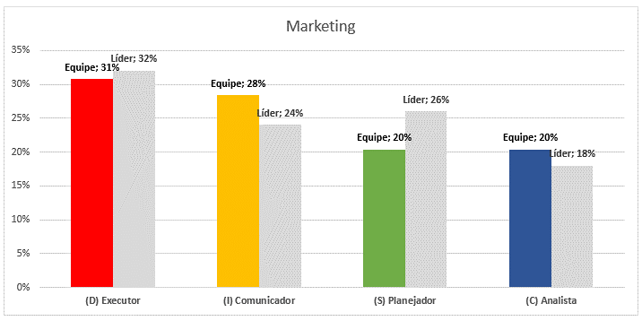
Informações sobre o Preenchimento - Planilha DISC

Olá,
Nesta página você irá encontrar as informações para preencher corretamente a planilha DISC.

Na aba "Teste DISC" você deverá preencher cada conjunto com os números: 1, 2, 3 ou 4, conforme exemplo abaixo:

Ao final do preenchimento de todos os campos, o arquivo irá preencher automaticamente com o percentual de cada perfil.
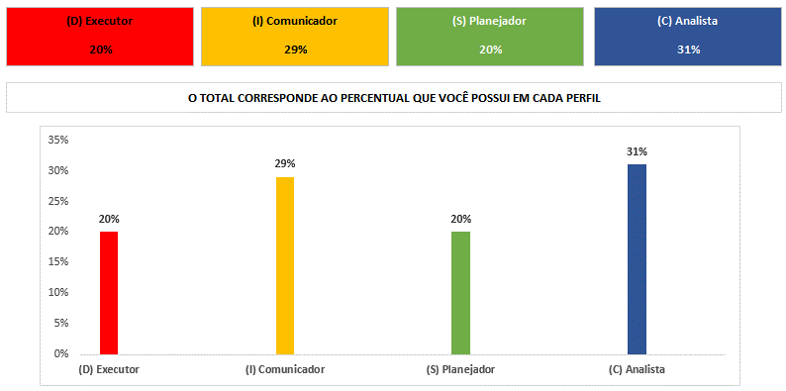

Na aba "Perfil DISC" você verá um breve esclarecimento sobre cada perfil comportamental.

Na aba "DISC Equipe" você terá como fazer um comparativo entre uma equipe e um líder, no qual é calculada a média de cada colaborador e comparada com a do líder.
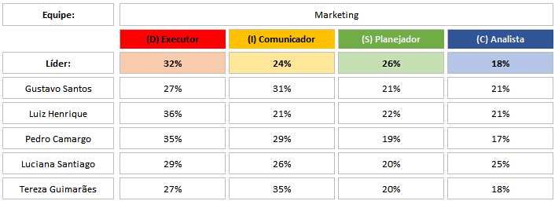

O gráfico será preenchido automaticamente com o comparativo.

Perfil DISC
Teste DISC de Perfil Comportamental

Primos
Foco em Pessoas
Irmãos
Irmãos
 | Extrovertidas |  | Introvertidas
 | (I) Comunicador | (S) Planejador
 | Comunicativo Persuasivo Entusiasmado Otimista Se relaciona com facilidade | Estável Paciente Calmo Ritmo consistente Conservador

Primos
Foco em Tarefas
 | (D) Executor | (C) Analista
 | Autoconfiante Dominante Aceita e gosta de desafios Competitivo e audacioso Destemido e corajoso | Preciso Atento aos detalhes Diligente Organizado Autodisciplinado

Os 4 perfis comportamentais e suas principais características |  |  |  | Perfil alto (verifique os percentuais) | Perfil baixo (verifique os percentuais)

(I) Comunicador | Estimulador, influenciador, articulador, participativo, comunicativo e facilitador. |  |  | Comunicativo, persuasivo, entusiasmado, otimista (às vezes até demais), delega autoridade, se relaciona com novas pessoas com facilidade | Pensativo, sério, sensível, ofende-se com facilidade, imaginativo, distante

(D) Executor | Desbravador, Impulsionador, Competidor, Direcionador, Solucionador, Dominante. |  |  | Autoconfiante e tem iniciativa própria, aceita desafios, competitivo, individualista, empreendedor, pode ser arrogante e "atropelar" as pessoas | Aversão a riscos, cooperador, aceita o status quo

(S) Planejador | Moderador, Acolhedor, Prevenido, Metódico, Planejador, Estabilizador. |  |  | Estável, paciente, deliberado, calmo, confortável com o conhecido, pode ficar "em cima do muro" | Impaciente, incansável, tenso, intenso, impaciente com rotinas, ritmo baixo

(C) Analista | Regulador, Observador, Ordenado, Criterioso, Especialista, Idealizador. |  |  | Preciso, atento aos detalhes, diligente, organizado, autodisciplinado, conservador, pode ser pessimista e depressivo quando muito alto | Tolerante com riscos e incertezas, desorganizado, informal, não delega detalhes, agressivo quando criticado ou rejeitado

Vale ressaltar que os perfis:
Comunicador e Executor são aqueles considerados extrovertidos, ou seja, que possuem mais abertura para lidar com as pessoas, interagir e relacionar-se com elas.
Planejador a Analista são mais introvertidos e, por isso, mais voltados para os processos e resultados do que as relações humanas.

Teste DISC
Teste DISC de Perfil Comportamental

 | Autoconfiante Independente Dominante |  | Comunicativo Alegre Extrovertido |  | Acolhedor Amigável Paciente |  | Autodisciplinado Atento a detalhes Diligente

 | Proativo Empreendedor Corajoso |  | Participativo Relacional Flexível |  | Agradável Tranquilo Organizado |  | Criterioso Cuidadoso Especialista

 | Prático Rápido Eficiente |  | Persuasivo Contagiante Estimulante |  | Calmo Rotineiro Constante |  | Idealizador Perfeccionista Uniforme

 | Objetivo Assertivo Focado em resultados |  | Preza pelo prazer Emotivo Divertido |  | Conciliador Conselheiro Bom ouvinte |  | Conforme Sistemático Sensato

 | Determinado Firme Enérgico |  | Criativo Falante Distraído |  | Comedido Amável Mediador |  | Preciso Lógico Racional

 | Lutador Combativo Agressivo |  | Participativo Facilitador Influenciador |  | Autocontrolado Conservador Responsável |  | Profundo Perceptivo Estratégico

 | Automotivado Pioneiro Impulsionador |  | Articulador Empolgante Motivador |  | Persistente Prevenido Tolerante |  | Exato Exigente Estruturado

 | Resolvedor Destemido Desafiador |  | Vaidoso Simpático Gosta de ser reconhecido |  | Aconselhador Harmônico Apoiador |  | Ponderado Ordenador Analisador

 | Competitivo Assume riscos Desbravador |  | Entusiasmado Impulsivo Otimista |  | Moderado Equilibrado Estável |  | Teórico Conservador Aprofunda conhecimentos

 | Direcionador Solucionador Empreendedor |  | Agregador Sociabilidade Mobilidade |  | Conciliador Observador Diplomata |  | Regulador Especialista Orientador

(D) Executor |  | (I) Comunicador |  | (S) Planejador |  | (C) Analista

O TOTAL CORRESPONDE AO PERCENTUAL QUE VOCÊ POSSUI EM CADA PERFIL
(D) Executor | 0%
(I) Comunicador | 0%
(S) Planejador | 0%
(C) Analista | 0%

DISC Equipe
Teste DISC Equipe

 | Equipe: | Equipe de Vendas

 |  | (D) Executor | (I) Comunicador | (S) Planejador | (C) Analista

 | Líder: | 32% | 28% | 20% | 20%

 | João Nunes | 20% | 20% | 32% | 28%

 | Maria Souza |  | 26% | 30% | 20%

 | Joaquim | 20% | 20% | 32% | 28%

 | Fernanda | 24% | 26% | 30% | 20%

 | Marcelo | 20% | 20% | 30% | 30%

 | Colaborador 06

 | Colaborador 07

 | Colaborador 08

 | Colaborador 09

 | Colaborador 10

 | Colaborador 11

 | Colaborador 12

 | Colaborador 13

 | Colaborador 14

 | Colaborador 15

 | Colaborador 16

 | Colaborador 17

 | Colaborador 18

 | Colaborador 19

 | Colaborador 20

 |  | 21% | 22% | 31% | 25%
Equipe de Vendas
 | Equipe | Líder
(D) Executor | 21% | 32%
(I) Comunicador | 22% | 28%
(S) Planejador | 31% | 20%
(C) Analista | 25% | 20%

